プロダクトバックログ
■プロダクトバックログ
<1>2020-11-28
<2>2020-12-31

何がうれしい？
何の役に立つ？
睡眠時間がわかるとうれしい？
どうしても欲しいと思わせる要素は？
あるタスクの過去の履歴がわかるとうれしいかも。
1人だけで使っていてもうれしくない？
自分の1日を振り返ることができる。1週間、1か月
日記、コメントと一緒にする？
★BOJO
・手順
・チェックリスト
・テンプレート
（それぞれの作成時間）

ID | ストーリー(要求) | ストーリー(理由) | Lv2 | Lv3 | 優先度 | 完了日 | 開始条件 | Doneの定義 | 分類 | 要件定義 | 仕様化 | テスト 実装 | 製造・テスト実施 | 見積 (相対) | 当初予定(絶対) | 当初予定(L2) | 実績工数 | output | デモ方法 | 備考 | カテゴリ | コンポーネント | 要求者 | バグ追跡ID
1 | 利用者は[開始日時][終了日時][メモ]を1つ入力するための入力画面を確認できる | データを入力するには入力画面が必要だから。入力画面を見るとアプリの使い方の想像がつくから |  |  |  | 2020/11/28 | AndroidのGUIの実装方法を理解していること | 必要な項目が画面表示されていることを確認できること | タスク |  |  |  |  | 1 | 1 |  | 1 | ソースコード | 画面表示
 |  |  | [開始日時]入力のテキストボックスがある |  | 3 |  |  |  | タスク
 |  |  | [終了日時]入力のテキストボックスがある |  | 4 |  |  |  | タスク
 |  |  | [メモ]入力のテキストボックスがある |  | 1 |  |  |  | タスク
 |  |  | 入力した値を[保存]するためのボタンがある |  | 2 |  |  |  | タスク
2 | 利用者は[開始日時][終了日時][メモ]を1つ保存できる | 後で確認するためにデータを保存したいから |  |  |  | 2020/11/28 |  | DBにデータが保存されていることを確認できること | タスク |  |  |  |  | 3 | 3 |  |  | ソースコード | 画面表示
 |  |  | [保存]ボタンをクリックすると入力した値が保存される |  | 5 |  |  |  | タスク |  |  |  |  |  |  | 1 | 1
 |  |  | [保存]したことがわかるメッセージが画面に表示される (Toastではない) |  | 6 |  | Androidのメッセージ表示の実装方法を理解していること |  | タスク |  |  |  |  |  |  | 2 | 1
3 | 利用者は[開始日時][終了日時][メモ]を複数入力するための入力画面を確認できる | データを複数入力するには追加の入力方法が必要だから。入力画面を見るとアプリの使い方の想像がつくから |  |  |  |  |  |  | タスク |  |  |  |  |  |  | 1 | 0.5 | ソースコード | 画面表示
 |  |  | 新しい[開始日時][終了日時][メモ]を入力するための[New]ボタンがある |  |  |  |  |  | タスク
5 | 利用者は[開始日時][終了日時]から算出された所要時間を確認できる | 所要時間を知りたいから |  |  |  |  |  |  | タスク
 |  |  | [開始日時][終了日時]の両方が入力されている場合、[保存]ボタンをクリックすると所要時間が表示される |  |  |  |  |  | タスク
6 | 利用者は過去に入力した[開始日時][終了日時]と[所要時間]を確認できる | 所要時間の変化を知りたいから |  |  |  |  |  |  | タスク
 |  |  | 過去の[開始日時][終了日時]が入力されている場合、[表示]ボタンをクリックすると過去のデータが表示される |  |  |  |  |  | タスク
4 | 利用者は[開始日時][終了日時]に現在の日時を簡単に入力できる | 数値の入力時間を短縮したいから |  |  |  |  |  |  | タスク
 |  |  | [開始日時][終了日時]に現在の日時を入力するための[Now]ボタンがある |  |  |  |  |  | タスク

画面仕様
■画面仕様
<1>2020-11-28
<2>2020-12-31

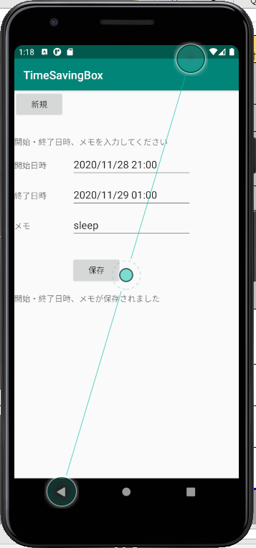
時間の計算結果を表示してほしい

 |  |  |  |  | New

 |  |  |  |  | 開始日時 | x月x日 x時x分 | Now
 |  |  |  |  | 終了日時
 |  |  |  |  | メモ

 |  |  |  |  | キャンセル | 保存

過去時間を取得したい

timesavingbox.db
_id | date | starttime | endtime | memo

